List1
Příloha č. 1 - specifikace plnění VZ - čistící, úklidové prostředky, drogistické a jiné zboží pro ÚKZÚZ Brno, Hroznová 63/2, 656 06 Brno
Popis zboží VZ 7/2019 ÚKZÚZ Brno, Hroznová 63/2 | obrázek + množství | množství počet | cena za ks, roli, balení bez DPH | cena za ks, roli, balení s DPH | množství bez DPH | množství s DPH
1) LDPE pytle na odpad rolované 120 l, 70 x 110 cm, 80 µm (80 mikronů), modré, 15 ks na roli, 10 rolí v krabici. | 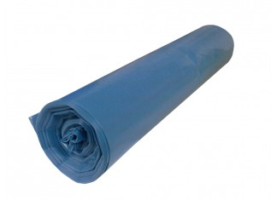 900 kusů, (60 rolí, 6 krabic) | 900 | 0.00 | 0.00 | 0.00 | 0.00
2) Sáčky do koše HDPE, rozměr 63x74cm, 60 litrů, 50 kusů v roli, provedení transparentní, síla cca 0,008 mm (8 mikronů). | 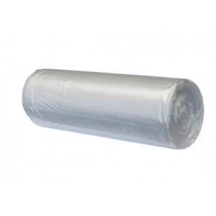 80 rolí | 80 | 0.00 | 0.00 | 0.00 | 0.00
3) Pledge - (nový název pro Pronto) Pronto Classic 5v1 multifunční sprej proti prachu 250 ml. odstraňující prach, šmouhy a otisky. Obsahuje antistatické složky, které zabraňují opětovnému usazování prachu. Použití zejména na nábytek, kov, sklo a elektroniku. Pronto (Pletge)proti prachu, obsah 250 ml. | 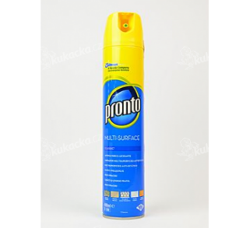 48 ks | 48 | 0.00 | 0.00 | 0.00 | 0.00
4) Vata buničitá Pehazell, výrobce (Hartmann), 1000 g. | 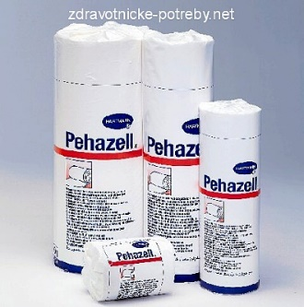 30 kusů | 30 | 0.00 | 0.00 | 0.00 | 0.00
5) Isolda - krém na ruce, Měsíček lékařský, 100 ml. | 75 kusů | 75 | 0.00 | 0.00 | 0.00 | 0.00
6) Isolda - krém na ruce, Aloe vera 100 ml. regenerační. | 50 kusů | 50 | 0.00 | 0.00 | 0.00 | 0.00
7) Tekuté mýdlo do dávkovačů v kanystru z plastu, objem 5 litrů, hustší konzistence. Pouze bílá barva |  10 kusů | 10 | 0.00 | 0.00 | 0.00 | 0.00
8) Toaletní mýdlo FA, 90 g, příjemná vůně, šetrné k pokožce. (Více vůní). | 240 kusů | 240 | 0.00 | 0.00 | 0.00 | 0.00
9) Zemovka Petřík, rozměr 50x60 cm , barva oranžová. | 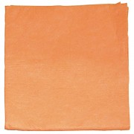 200 kusů | 200 | 0.00 | 0.00 | 0.00 | 0.00
10) Utěrka houbová 18x15cm, 3ks v balení. | 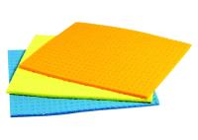 200 balení po 3 kusech | 200 | 0.00 | 0.00 | 0.00 | 0.00
11) Univerzální utěrka "Cleanex", obsah balení 3 kusy v různých barvách, rozměr utěrky 34x38 cm. | 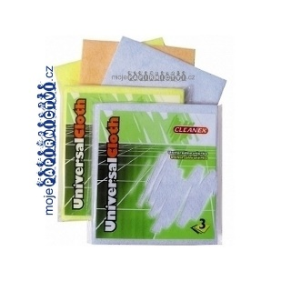 200 balení po 3 kusech | 200 | 0.00 | 0.00 | 0.00 | 0.00
OBJEDNÁVKY GEMIN | CELKEM: |  |  |  | 0.00 | 0.00

